关系图
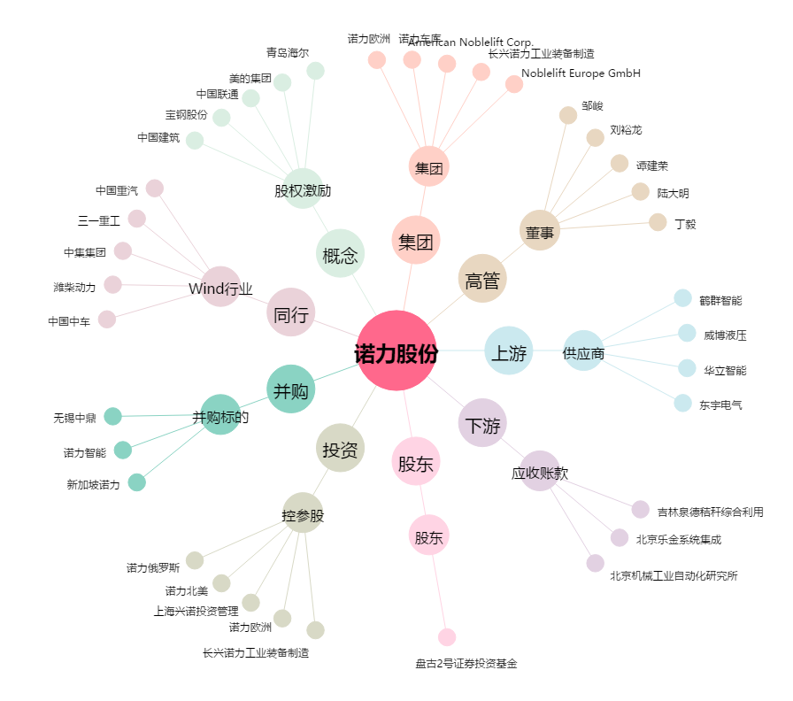
诺力股份[603611.SH] - 关系概览图

